상품제안서
맥세이프 마카롱원형 스마트링 거치톡 | 상품코드: S42426

 |  |  |  |  |  |  | 02-713-8555 | www.synergygift.co.kr
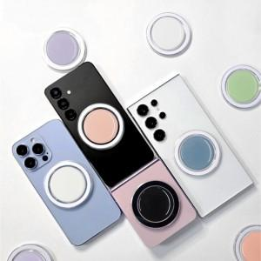

【상세/제작정보】 | <span style="font-size: 14pt;">※ 기본OPP포장일땐 선물포장 불가합니다.</span><br><span style="font-size: 14pt;">※ 맥세이프 원판디스크와 스마트톡은 따로 동봉 되어 출고 됩니다.</span><br><span style="font-size: 14pt;"> 같이 부착되어 출고되지않으니 참고부탁드립니다.</span><br>

【인쇄/포장옵션】 | 레이저, 풀칼라 / 종이케이스+선물포장

【공급단가】 | 수량 | 100~ | 300~ | 500~ | 1,000~ | 5,000~
*VAT별도 | 단가 | 3,640원 | 3,500원 | 3,340원 | 3,350원 | 3,200원

【상품 URL】 | https://www.synergygift.co.kr:443/src/goods_detail.php?gdno=42426

